2019_data
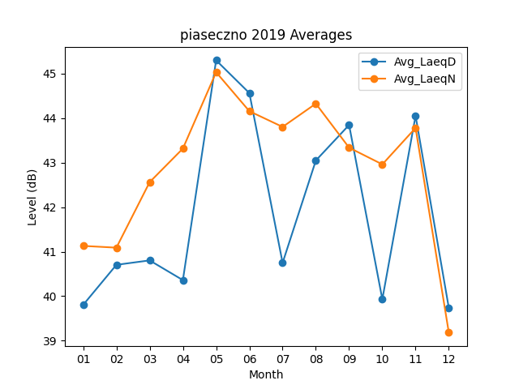
Month | Avg_LaeqD | Avg_LaeqN
01 | 39.803225806 | 41.129032258
02 | 40.703571429 | 41.089285714
03 | 40.803225806 | 42.561290323
04 | 40.36 | 43.316666667
05 | 45.3 | 45.032258065
06 | 44.563333333 | 44.156666667
07 | 40.748387097 | 43.803225806
08 | 43.048387097 | 44.325806452
09 | 43.846666667 | 43.336666667
10 | 39.929032258 | 42.961290323
11 | 44.053333333 | 43.78
12 | 39.735483871 | 39.180645161

